対策内容
OWASPでの攻撃結果
# | 指摘内容 | リスク | 対象URL(代表) | 進捗 | Owaspからの解決方法 | 恒久対策 | 暫定対策 | 現状(指摘理由)
1 | Cloud Metadata Potentially Exposed クラウドメタデータが漏洩する可能性がある | High | GET http://localhost/latest/meta-data/ | 実施なし | NGINX 構成内のユーザー データを信頼しないでください。 この場合、おそらく、「Host」ヘッダーから設定され、攻撃者によって制御される可能性がある $host 変数が使用されています。 | ・現状、WebサーバーはApacheでの構成であり、リバースプロキシは使用していないため対策は実施なし ・現状のAWSでも同様の設定はなし https://www.nginx.com/blog/trust-no-one-perils-of-trusting-user-input/ |  | nginxで発生するパストラバーサル（エイリアストラバーサル) https://yamory.io/blog/about_path_traversal_attack/#%E3%83%91%E3%82%B9%E3%83%88%E3%83%A9%E3%83%90%E3%83%BC%E3%82%B5%E3%83%AB%E3%81%A8%E3%81%AF%EF%BC%9F
2 | Content Security Policy (CSP) Header Not Set コンテンツ セキュリティ ポリシー (CSP) ヘッダーが設定されていません | Medium | ログイン認証なし GET http://localhost/sitemap.xml GET http://localhost/forgot-password GET http://localhost/login GET http://localhost/tmp/team/user/register ログイン認証有り GET http://localhost/search/team GET http://localhost/team/profile/detail GET http://localhost/team/profile/edit GET http://localhost/team/profile/top | 済み | Web サーバー、アプリケーション サーバー、ロード バランサーなどが、最適なブラウザ サポートを実現するために Content-Security-Policy ヘッダーを設定するように構成されていることを確認します: Chrome 25 以降、Firefox 23 以降、および Safari 7 の場合は「Content-Security-Policy」 +、Firefox 4.0 以降および Internet Explorer 10 以降の場合は「X-Content-Security-Policy」、Chrome 14 以降および Safari 6 以降の場合は「X-WebKit-CSP」。 | middleware内で、使用している画像、css、jsの読み込み先を指定してcspを追加設定(全ルートへ展開) csp設定値↓ default-src 'self'; style-src 'self' 'unsafe-inline' cdn.jsdelivr.net; img-src 'self' data:; script-src 'self' 'unsafe-inline' ajax.googleapis.com cdnjs.cloudflare.com maxcdn.bootstrapcdn.com; |  | 外部よりboostrapのcss及びjquery等を読み込んでいるため、内部へ配置できるか確認
3 | Hidden File Found 隠しファイルが見つかりました | Medium | http://localhost/.DS_Store | 済み | コンポーネントが運用環境で実際に必要かどうかを検討し、必要でない場合は無効にします。 その場合は、そのアクセスに適切な認証と認可が必要であることを確認するか、内部システムや特定のソース IP などへの公開を制限してください。 | ネットワークドライブ内のディレクトリで生成させないように以下のコマンドを実行 defaults write com.apple.desktopservices DSDontWriteNetworkStores True | 全ディレクトリから削除 find . -type f -name ".DS_Store" -print | xargs rm -f | macで自動保存されていた
4 | Missing Anti-clickjacking Header クリックジャッキング対策ヘッダーがありません | Medium | ログイン認証なし GET http://localhost/forgot-password GET http://localhost/login GET http://localhost/tmp/team/user/register ログイン認証有り GET http://localhost/search/team GET http://localhost/team/profile/detail GET http://localhost/team/profile/edit GET http://localhost/team/profile/top | 済み | 「最新の Web ブラウザは、Content-Security-Policy および X-Frame-Options HTTP ヘッダーをサポートしています。サイト/アプリから返されるすべての Web ページで、これらのいずれかが設定されていることを確認してください。 ページがサーバー上のページによってのみフレーム化されることが予想される場合 (例: FRAMESET の一部である場合)、SAMEORIGIN を使用します。そうでない場合、ページがフレーム化されることをまったく予想しない場合は、DENY を使用する必要があります。 あるいは、コンテンツ セキュリティ ポリシーの「frame-ancestors」ディレクティブの実装を検討してください。 | frame、iframeを使った表示を行なっていないため、middlewareでアプリケーションサイト全体に以下の設定を追加 'X-FRAME-OPTIONS', 'DENY'
5 | Big Redirect Detected (Potential Sensitive Information Leak) 大きなリダイレクトが検出されました (機密情報漏洩の可能性) | Low | ログイン認証なし GET http://localhost/google/login GET http://localhost/line/login POST http://localhost/forgot-password POST http://localhost/login POST http://localhost/tmp/team/user/register/confirm |  | リダイレクト応答を通じて機密情報が漏洩しないようにしてください。 リダイレクト応答にはコンテンツがほとんど含まれていない必要があります。
6 | Cookie No HttpOnly Flag Cookie なし HttpOnly フラグ | Low | ログイン認証なし GET http://localhost/forgot-password GET http://localhost/google/login GET http://localhost/line/login GET http://localhost/login GET http://localhost/tmp/team/user/register POST http://localhost/forgot-password POST http://localhost/login POST http://localhost/tmp/team/user/register/confirm ログイン認証有り GET http://localhost/search/team GET http://localhost/team/profile/detail GET http://localhost/team/profile/edit GET http://localhost/team/profile/top | 実施なし | すべての Cookie に対して HttpOnly フラグが設定されていることを確認します。 | 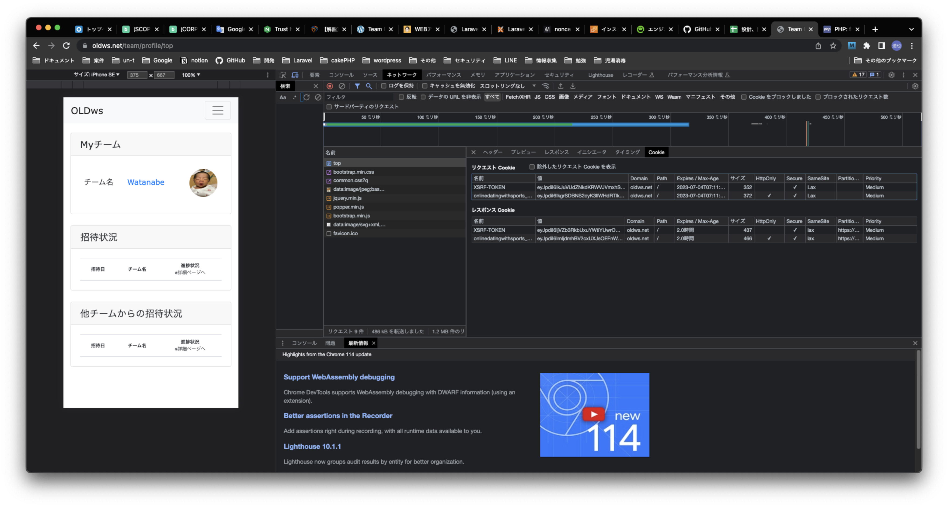 XSRF-TOKENへのhttp_onlyは実施しない ・アプリケーションのフォーム用クッキーに対しては、http_only: trueで設定されている ・httpsのスキーマ時にsecure属性が付与されていることも確認済み
7 | Cross-Domain JavaScript Source File Inclusion | Low | ログイン認証有り GET http://localhost/search/team GET http://localhost/team/profile/detail GET http://localhost/team/profile/edit GET http://localhost/team/profile/top | 済み | javaScript ソース ファイルが信頼できるソースからのみロードされ、アプリケーションのエンド ユーザーがソースを制御できないようにします。 | csp設定を追加
8 | Server Leaks Information via "X-Powered-By" HTTP Response Header Field(s) サーバーが「X-Powered-By」HTTP 応答ヘッダー フィールドを介して情報を漏洩する | Low | ログイン認証なし GET http://localhost/forgot-password GET http://localhost/google/login GET http://localhost/line/login GET http://localhost/login GET http://localhost/tmp/team/user/register POST http://localhost/forgot-password POST http://localhost/login POST http://localhost/tmp/team/user/register/confirm GET http://localhost/sitemap.xml ログイン認証有り GET http://localhost/search/team GET http://localhost/team/profile/detail GET http://localhost/team/profile/edit GET http://localhost/team/profile/top | 済み | Ensure that your web server, application server, load balancer, etc. is configured to suppress "X-Powered-By" headers. Web サーバー、アプリケーション サーバー、ロード バランサーなどが「X-Powered-By」ヘッダーを抑制するように構成されていることを確認してください。 | php.iniでの設定を修正 expose_php = Off ※AWSへの設定反映が漏れているため修正する
9 | Server Leaks Version Information via "Server" HTTP Response Header Field サーバーが「サーバー」HTTP 応答ヘッダー フィールドを介してバージョン情報を漏洩する | Low | ログイン認証なし GET http://localhost/forgot-password GET http://localhost/google/login GET http://localhost/line/login GET http://localhost/login GET http://localhost/public/css/common.css?q GET http://localhost/public/images/google.png GET http://localhost/public/images/LINE_Brand_icon.png GET http://localhost/public/js/ajax.js GET http://localhost/robots.txt GET http://localhost/tmp/team/user/register POST http://localhost/forgot-password POST http://localhost/login POST http://localhost/tmp/team/user/register/confirm GET http://localhost/sitemap.xml ログイン認証有り GET http://localhost/search/team GET http://localhost/team/profile/detail GET http://localhost/team/profile/edit GET http://localhost/team/profile/top | 済み | Web サーバー、アプリケーション サーバー、ロード バランサーなどが、「Server」ヘッダーを抑制するか、一般的な詳細を提供するように構成されていることを確認してください。 | httpd.confファイルへ以下の設定を追記 ServerTokens ProductOnly ServerSignature off ※AWSへの設定反映が漏れているため修正する
10 | X-Content-Type-Options Header Missing X-Content-Type-Options ヘッダーがありません | Low | ログイン認証なし GET http://localhost/forgot-password GET http://localhost/login GET http://localhost/tmp/team/user/register GET http://localhost/public/css/common.css?q GET http://localhost/public/images/google.png GET http://localhost/public/images/LINE_Brand_icon.png GET http://localhost/public/js/ajax.js GET http://localhost/robots.txt ログイン認証有り GET http://localhost/search/team GET http://localhost/team/profile/detail GET http://localhost/team/profile/edit GET http://localhost/team/profile/top | 済み | 「アプリケーション/Web サーバーが Content-Type ヘッダーを適切に設定し、すべての Web ページの X-Content-Type-Options ヘッダーを「nosniff」に設定していることを確認してください。 可能であれば、エンド ユーザーが、MIME スニッフィングをまったく実行しない、または Web アプリケーション/Web サーバーによって MIME スニッフィングを実行しないように指示できる、標準に準拠した最新の Web ブラウザを使用していることを確認してください。」 | laravelのmiddleware中で以下の設定を追加 X-Content-Type-Options = nosniff
11 | タイムスタンプの露見 - Unix | Low | ログイン認証なし GET http://localhost/line/login ログイン認証有り | 対応なし | タイムスタンプ データが機密ではないこと、およびデータを集計して悪用可能なパターンを開示できないことを手動で確認します。 | 実際のURLは、以下でタイムスタンプではなくclient_idであるため対応しない https://access.line.me/oauth2/v2.1/authorize/consent?client_id=1656966250&redirect_uri=http%3A%2F%2Flocalhost%2Fline%2Flogin%2Fcallback&scope=openid+profile+email&response_type=code&state=53eYRd4QjG5C8NPbhttCsVE0Wl0FaYJcANU7lkLE
12 | Information Disclosure - Suspicious Comments 情報開示 - 不審なコメント | Information | ログイン認証なし ログイン認証有り | 済み | 攻撃者に役立つ可能性のある情報を返し、攻撃者が言及している根本的な問題を修正するコメントをすべて削除します。 | HTMLソース上に不要なコメントがあったため削除
13 | Modern Web Application 最新の Web アプリケーション | Information | ログイン認証なし ログイン認証有り GET http://localhost/search/team GET http://localhost/team/profile/detail GET http://localhost/team/profile/edit GET http://localhost/team/profile/top | 対応なし | これは情報アラートであるため、変更する必要はありません。
14 | User Agent Fuzzer | Information | ログイン認証なし GET http://localhost/login POST http://localhost/login ログイン認証有り | 対応なし
15 | スコープが広いクッキー | Information | チェックしたURL(Laravelで設定された)全て | 対応なし | クッキーのスコープは常に FQDN (完全修飾ドメイン名) にして下さい。

ヘッダー設定後
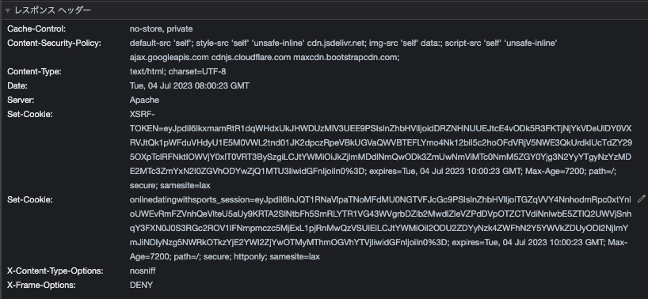
ローカル設定後
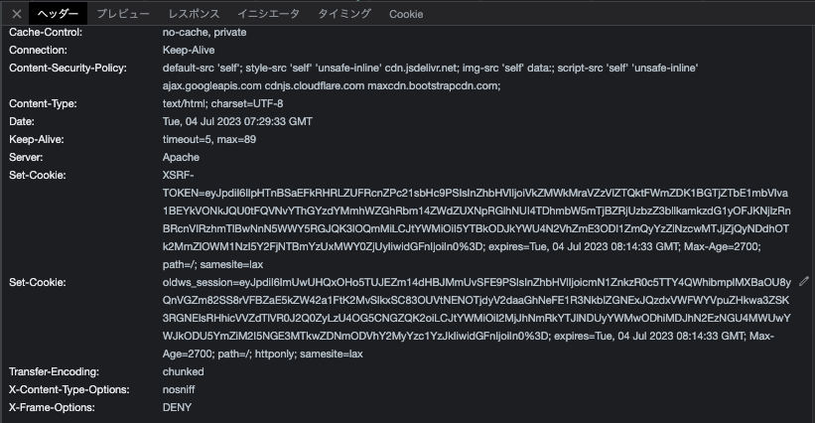

AWS設定後

